P03488
PETICIÓ
PETICIÓ DESPLEGAMENT |  |  |  | ACTUACIÓ |  |  |  |  |  |  | EXPEDIENT
CODI DE REPLANTEIG |  |  |  |  |  |  |  |  |  |  | PROVEÏDOR

CENTRE
CODI |  |  |  | NOM CENTRE
ADREÇA |  |  |  |  |  |  |  |  |  |  |  | CP
MUNICIPI |  |  |  |  |  |  |  |  |  |  |  | ZONA
TELÈFON |  |  |  | EMAIL
NOM RESPONSABLE

AULA
CODI D'AULA |  | ED01-PL00-P03488 |  |  | EDIFICI | 1 | PLANTA | 0 |  | ÀLIES |  | 39
EDIFICI AMB MÒDULS |  | NO

EQUIPAMENT INSTAL·LAT
DESCRIPCIÓ |  | MARCA I MODEL |  |  |  | NÚMERO DE SÈRIE |  |  |  | CODI SACE
Panel Interactiu |  | NEWLINE LYRA 75” |  |  |  | DFMC1DCMDC0253 |  |  |  | 254600011984

DADES INSTAL·LACIÓ

CONNECTIVITAT |  | XARXA | 2 |  | ACTUALITZACIONS INSTAL·LADES |  |  | 2 |  | PROVA DE CONTINGUTS | DISPOSITIU A PANELL |  | 2
 |  | WIFI | 2 |  | REGISTRE RADIX |  |  | 2 |  |  | PANELL A DISPOSITIU |  | 2

PROVA FUNCIONAMENT |  | TÀCTIL | 2
 |  | BOTONERA | 2

SERVEIS
DESINSTAL·LACIÓ PANELL/PROJECTOR

DESINSTAL·LACIÓ
TIPUS | DESTINACIÓ |  | MARCA |  |  | MODEL |  |  | SACE |  |  | UBICACIÓ
KIT PROJECCIÓ | CENTRE (SENSE TRASLLAT) |  | - |  |  | - |  |  | -
RETIRADA | NO | REINSTAL·LACIÓ CENTRE |  |  |  | NO | PROVA DE FUNCIONAMENT |  |  |  | KO

FOTO INSTAL·LACIÓ
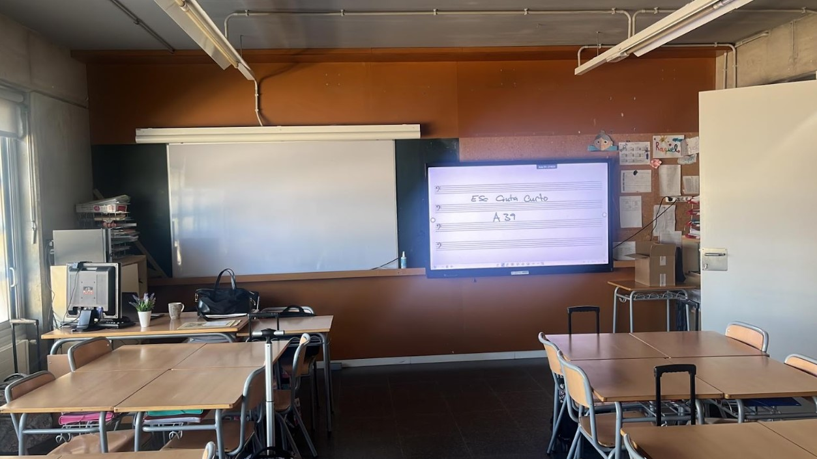

OBSERVACIONS
Resum del material a retirar: Kit de projecció (projector, pantalla enrotllable i caixa de connexions), Altaveus, Pissarra blanca.
La destinació de tots el elements a retirar és CENTRE (SENSE TRASLLAT).

P03489
PETICIÓ
PETICIÓ DESPLEGAMENT |  |  |  | ACTUACIÓ |  |  |  |  |  |  | EXPEDIENT
CODI DE REPLANTEIG |  |  |  |  |  |  |  |  |  |  | PROVEÏDOR

CENTRE
CODI |  |  |  | NOM CENTRE
ADREÇA |  |  |  |  |  |  |  |  |  |  |  | CP
MUNICIPI |  |  |  |  |  |  |  |  |  |  |  | ZONA
TELÈFON |  |  |  | EMAIL
NOM RESPONSABLE

AULA
CODI D'AULA |  | ED01-PL01-P03489 |  |  | EDIFICI | 1 | PLANTA | 1 |  | ÀLIES |  | 12
EDIFICI AMB MÒDULS |  | NO

EQUIPAMENT INSTAL·LAT
DESCRIPCIÓ |  | MARCA I MODEL |  |  |  | NÚMERO DE SÈRIE |  |  |  | CODI SACE
Panel Interactiu |  | NEWLINE LYRA 75” |  |  |  | DFMC1DCMDC0255 |  |  |  | 254600120635

DADES INSTAL·LACIÓ

CONNECTIVITAT |  | XARXA | 2 |  | ACTUALITZACIONS INSTAL·LADES |  |  | 2 |  | PROVA DE CONTINGUTS | DISPOSITIU A PANELL |  | 2
 |  | WIFI | 2 |  | REGISTRE RADIX |  |  | 2 |  |  | PANELL A DISPOSITIU |  | 2

PROVA FUNCIONAMENT |  | TÀCTIL | 2
 |  | BOTONERA | 2

SERVEIS
DESINSTAL·LACIÓ PANELL/PROJECTOR

DESINSTAL·LACIÓ
TIPUS | DESTINACIÓ |  | MARCA |  |  | MODEL |  |  | SACE |  |  | UBICACIÓ
KIT PROJECCIÓ | CENTRE (SENSE TRASLLAT) |  | - |  |  | - |  |  | -
RETIRADA | NO | REINSTAL·LACIÓ CENTRE |  |  |  | NO | PROVA DE FUNCIONAMENT |  |  |  | KO

FOTO INSTAL·LACIÓ
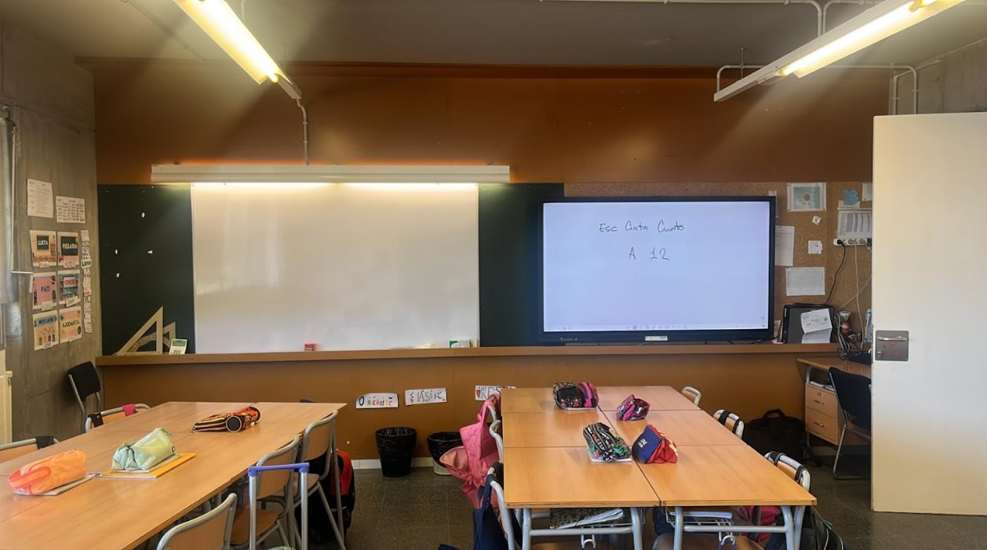

OBSERVACIONS
Resum del material a retirar: Kit de projecció (projector, pantalla enrotllable i caixa de connexions), Altaveus, Pissarra blanca.
La destinació de tots el elements a retirar és CENTRE (SENSE TRASLLAT).

P03490
PETICIÓ
PETICIÓ DESPLEGAMENT |  |  |  | ACTUACIÓ |  |  |  |  |  |  | EXPEDIENT
CODI DE REPLANTEIG |  |  |  |  |  |  |  |  |  |  | PROVEÏDOR

CENTRE
CODI |  |  |  | NOM CENTRE
ADREÇA |  |  |  |  |  |  |  |  |  |  |  | CP
MUNICIPI |  |  |  |  |  |  |  |  |  |  |  | ZONA
TELÈFON |  |  |  | EMAIL
NOM RESPONSABLE

AULA
CODI D'AULA |  | ED01-PL01-P03490 |  |  | EDIFICI | 1 | PLANTA | 1 |  | ÀLIES |  | 13
EDIFICI AMB MÒDULS |  | NO

EQUIPAMENT INSTAL·LAT
DESCRIPCIÓ |  | MARCA I MODEL |  |  |  | NÚMERO DE SÈRIE |  |  |  | CODI SACE
Panel Interactiu |  | NEWLINE LYRA 75” |  |  |  | DFMC1DCMDC0254 |  |  |  | 254600120628

DADES INSTAL·LACIÓ

CONNECTIVITAT |  | XARXA | 2 |  | ACTUALITZACIONS INSTAL·LADES |  |  | 2 |  | PROVA DE CONTINGUTS | DISPOSITIU A PANELL |  | 2
 |  | WIFI | 2 |  | REGISTRE RADIX |  |  | 2 |  |  | PANELL A DISPOSITIU |  | 2

PROVA FUNCIONAMENT |  | TÀCTIL | 2
 |  | BOTONERA | 2

SERVEIS
DESINSTAL·LACIÓ PANELL/PROJECTOR

DESINSTAL·LACIÓ
TIPUS | DESTINACIÓ |  | MARCA |  |  | MODEL |  |  | SACE |  |  | UBICACIÓ
KIT PROJECCIÓ | CENTRE (SENSE TRASLLAT) |  | - |  |  | - |  |  | -
RETIRADA | NO | REINSTAL·LACIÓ CENTRE |  |  |  | NO | PROVA DE FUNCIONAMENT |  |  |  | KO

FOTO INSTAL·LACIÓ
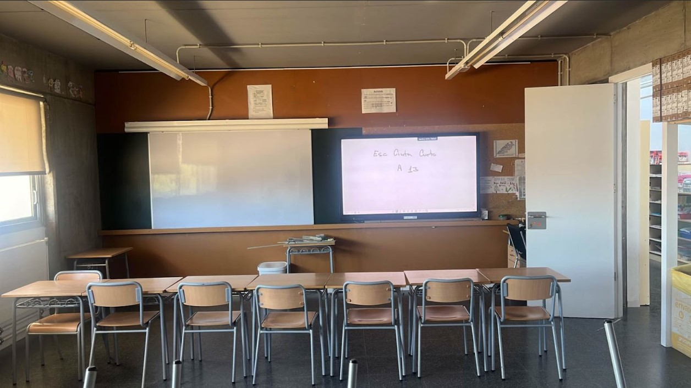

OBSERVACIONS
Resum del material a retirar: Kit de projecció (projector, pantalla enrotllable i caixa de connexions), Altaveus, Pissarra blanca.
La destinació de tots el elements a retirar és CENTRE (SENSE TRASLLAT).&#x0D;

P03491
PETICIÓ
PETICIÓ DESPLEGAMENT |  |  |  | ACTUACIÓ |  |  |  |  |  |  | EXPEDIENT
CODI DE REPLANTEIG |  |  |  |  |  |  |  |  |  |  | PROVEÏDOR

CENTRE
CODI |  |  |  | NOM CENTRE
ADREÇA |  |  |  |  |  |  |  |  |  |  |  | CP
MUNICIPI |  |  |  |  |  |  |  |  |  |  |  | ZONA
TELÈFON |  |  |  | EMAIL
NOM RESPONSABLE

AULA
CODI D'AULA |  | ED01-PL00-P03491 |  |  | EDIFICI | 1 | PLANTA | 0 |  | ÀLIES |  | 17
EDIFICI AMB MÒDULS |  | NO

EQUIPAMENT INSTAL·LAT
DESCRIPCIÓ |  | MARCA I MODEL |  |  |  | NÚMERO DE SÈRIE |  |  |  | CODI SACE
Panel Interactiu |  | NEWLINE LYRA 75” |  |  |  | DFMC1DCMDC0028 |  |  |  | 254600011960

DADES INSTAL·LACIÓ

CONNECTIVITAT |  | XARXA | 2 |  | ACTUALITZACIONS INSTAL·LADES |  |  | 2 |  | PROVA DE CONTINGUTS | DISPOSITIU A PANELL |  | 2
 |  | WIFI | 2 |  | REGISTRE RADIX |  |  | 2 |  |  | PANELL A DISPOSITIU |  | 2

PROVA FUNCIONAMENT |  | TÀCTIL | 2
 |  | BOTONERA | 2

SERVEIS
DESINSTAL·LACIÓ PANELL/PROJECTOR

DESINSTAL·LACIÓ
TIPUS | DESTINACIÓ |  | MARCA |  |  | MODEL |  |  | SACE |  |  | UBICACIÓ
KIT PROJECCIÓ | CENTRE (SENSE TRASLLAT) |  | - |  |  | - |  |  | -
RETIRADA | NO | REINSTAL·LACIÓ CENTRE |  |  |  | NO | PROVA DE FUNCIONAMENT |  |  |  | KO

FOTO INSTAL·LACIÓ
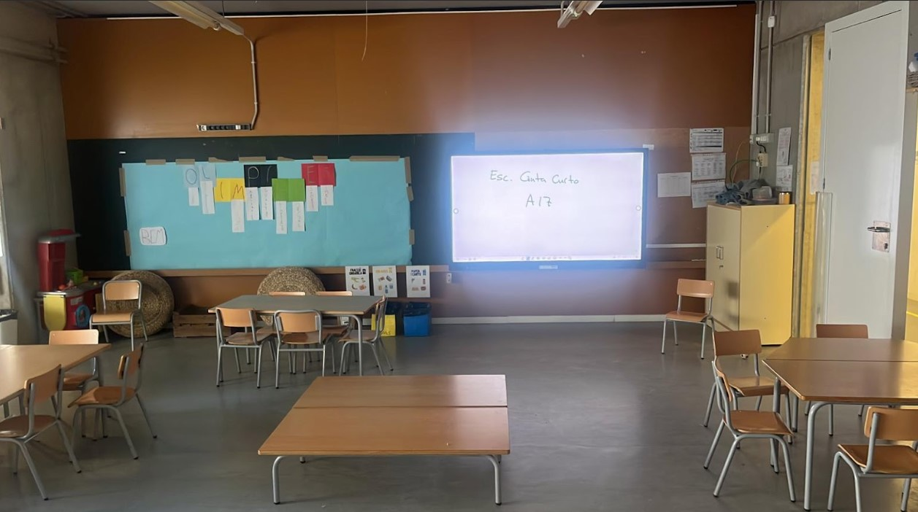

OBSERVACIONS
Resum del material a retirar: Kit de projecció (projector, pantalla enrotllable i caixa de connexions), Altaveus, Pissarra blanca.
&#x0D; La destinació de tots el elements a retirar és CENTRE (SENSE TRASLLAT).&#x0D;

P03492
PETICIÓ
PETICIÓ DESPLEGAMENT |  |  |  | ACTUACIÓ |  |  |  |  |  |  | EXPEDIENT
CODI DE REPLANTEIG |  |  |  |  |  |  |  |  |  |  | PROVEÏDOR

CENTRE
CODI |  |  |  | NOM CENTRE
ADREÇA |  |  |  |  |  |  |  |  |  |  |  | CP
MUNICIPI |  |  |  |  |  |  |  |  |  |  |  | ZONA
TELÈFON |  |  |  | EMAIL
NOM RESPONSABLE

AULA
CODI D'AULA |  | ED01-PL00-P03492 |  |  | EDIFICI | 1 | PLANTA | 0 |  | ÀLIES |  | 16
EDIFICI AMB MÒDULS |  | NO

EQUIPAMENT INSTAL·LAT
DESCRIPCIÓ |  | MARCA I MODEL |  |  |  | NÚMERO DE SÈRIE |  |  |  | CODI SACE
Panel Interactiu |  | NEWLINE LYRA 75” |  |  |  | DFMC1DCMDC0027 |  |  |  | 254600011953

DADES INSTAL·LACIÓ

CONNECTIVITAT |  | XARXA | 2 |  | ACTUALITZACIONS INSTAL·LADES |  |  | 2 |  | PROVA DE CONTINGUTS | DISPOSITIU A PANELL |  | 2
 |  | WIFI | 2 |  | REGISTRE RADIX |  |  | 2 |  |  | PANELL A DISPOSITIU |  | 2

PROVA FUNCIONAMENT |  | TÀCTIL | 2
 |  | BOTONERA | 2

SERVEIS
DESINSTAL·LACIÓ PANELL/PROJECTOR

DESINSTAL·LACIÓ
TIPUS | DESTINACIÓ |  | MARCA |  |  | MODEL |  |  | SACE |  |  | UBICACIÓ
KIT PROJECCIÓ | CENTRE (SENSE TRASLLAT) |  | - |  |  | - |  |  | -
RETIRADA | NO | REINSTAL·LACIÓ CENTRE |  |  |  | NO | PROVA DE FUNCIONAMENT |  |  |  | KO

FOTO INSTAL·LACIÓ
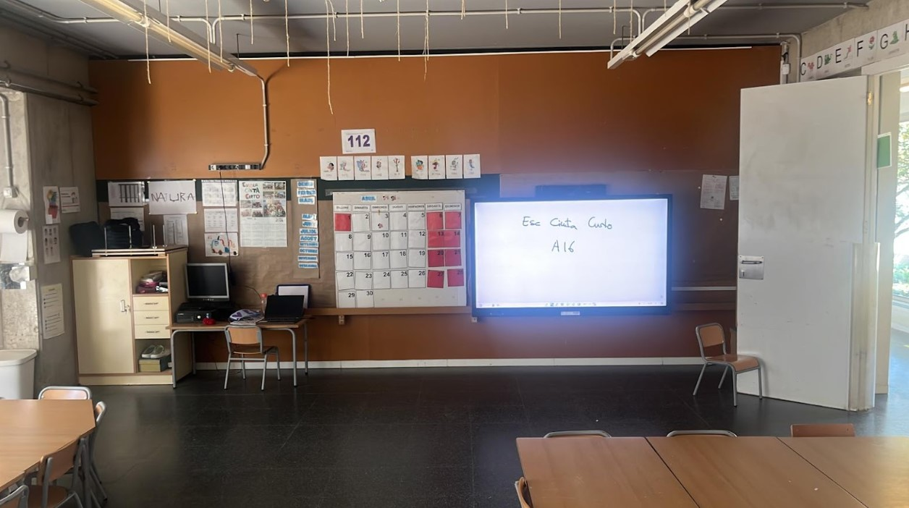

OBSERVACIONS
Resum del material a retirar: Kit de projecció (projector, pantalla enrotllable i caixa de connexions), Altaveus, PDI.
La destinació de tots el elements a retirar és CENTRE (SENSE TRASLLAT).&#x0D;

P03493
PETICIÓ
PETICIÓ DESPLEGAMENT |  |  |  | ACTUACIÓ |  |  |  |  |  |  | EXPEDIENT
CODI DE REPLANTEIG |  |  |  |  |  |  |  |  |  |  | PROVEÏDOR

CENTRE
CODI |  |  |  | NOM CENTRE
ADREÇA |  |  |  |  |  |  |  |  |  |  |  | CP
MUNICIPI |  |  |  |  |  |  |  |  |  |  |  | ZONA
TELÈFON |  |  |  | EMAIL
NOM RESPONSABLE

AULA
CODI D'AULA |  | ED01-PL00-P03493 |  |  | EDIFICI | 1 | PLANTA | 0 |  | ÀLIES |  | 15
EDIFICI AMB MÒDULS |  | NO

EQUIPAMENT INSTAL·LAT
DESCRIPCIÓ |  | MARCA I MODEL |  |  |  | NÚMERO DE SÈRIE |  |  |  | CODI SACE
Panel Interactiu |  | NEWLINE LYRA 75” |  |  |  | DFMC1DCMDC0026 |  |  |  | 254600011977

DADES INSTAL·LACIÓ

CONNECTIVITAT |  | XARXA | 2 |  | ACTUALITZACIONS INSTAL·LADES |  |  | 2 |  | PROVA DE CONTINGUTS | DISPOSITIU A PANELL |  | 2
 |  | WIFI | 2 |  | REGISTRE RADIX |  |  | 2 |  |  | PANELL A DISPOSITIU |  | 2

PROVA FUNCIONAMENT |  | TÀCTIL | 2
 |  | BOTONERA | 2

SERVEIS
DESINSTAL·LACIÓ PANELL/PROJECTOR

DESINSTAL·LACIÓ
TIPUS | DESTINACIÓ |  | MARCA |  |  | MODEL |  |  | SACE |  |  | UBICACIÓ
KIT PROJECCIÓ | CENTRE (SENSE TRASLLAT) |  | - |  |  | - |  |  | -
RETIRADA | NO | REINSTAL·LACIÓ CENTRE |  |  |  | NO | PROVA DE FUNCIONAMENT |  |  |  | KO

FOTO INSTAL·LACIÓ
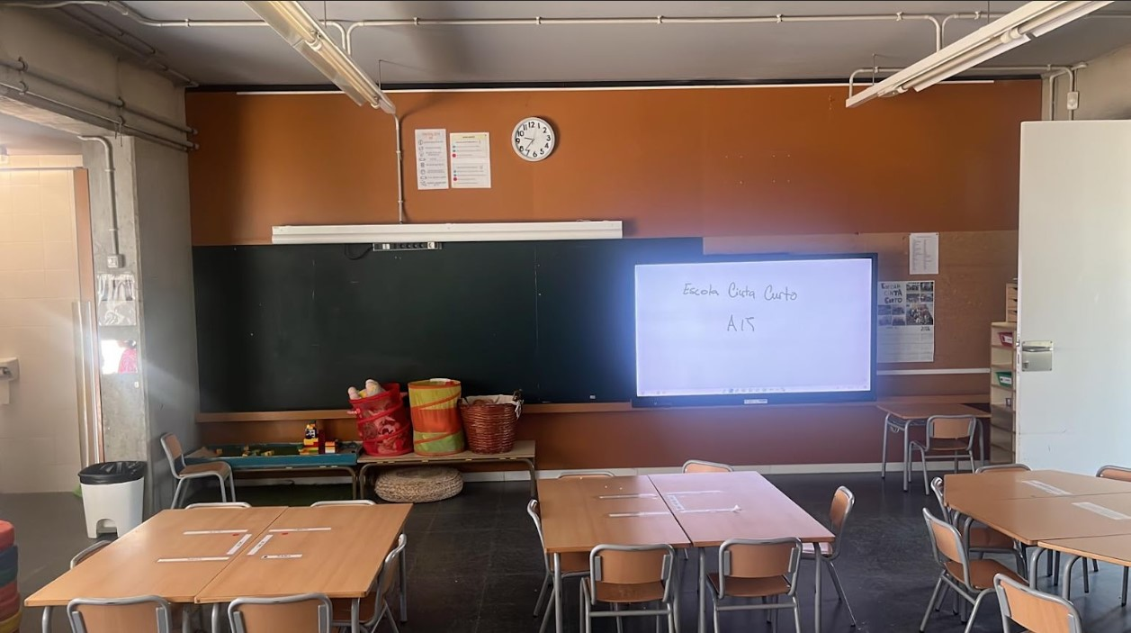

OBSERVACIONS
Resum del material a retirar: Kit de projecció (projector, pantalla enrotllable i caixa de connexions), Altaveus, PDI.
La destinació de tots el elements a retirar és CENTRE (SENSE TRASLLAT).&#x0D;

P03495
PETICIÓ
PETICIÓ DESPLEGAMENT |  |  |  | ACTUACIÓ |  |  |  |  |  |  | EXPEDIENT
CODI DE REPLANTEIG |  |  |  |  |  |  |  |  |  |  | PROVEÏDOR

CENTRE
CODI |  |  |  | NOM CENTRE
ADREÇA |  |  |  |  |  |  |  |  |  |  |  | CP
MUNICIPI |  |  |  |  |  |  |  |  |  |  |  | ZONA
TELÈFON |  |  |  | EMAIL
NOM RESPONSABLE

AULA
CODI D'AULA |  | ED01-PL01-P03495 |  |  | EDIFICI | 1 | PLANTA | 1 |  | ÀLIES |  | 38
EDIFICI AMB MÒDULS |  | NO

EQUIPAMENT INSTAL·LAT
DESCRIPCIÓ |  | MARCA I MODEL |  |  |  | NÚMERO DE SÈRIE |  |  |  | CODI SACE
Panel Interactiu |  | NEWLINE LYRA 75” |  |  |  | DFMC1DCMDC0248 |  |  |  | 254600011991

DADES INSTAL·LACIÓ

CONNECTIVITAT |  | XARXA | 2 |  | ACTUALITZACIONS INSTAL·LADES |  |  | 2 |  | PROVA DE CONTINGUTS | DISPOSITIU A PANELL |  | 2
 |  | WIFI | 2 |  | REGISTRE RADIX |  |  | 2 |  |  | PANELL A DISPOSITIU |  | 2

PROVA FUNCIONAMENT |  | TÀCTIL | 2
 |  | BOTONERA | 2

SERVEIS
DESINSTAL·LACIÓ PANELL/PROJECTOR

DESINSTAL·LACIÓ
TIPUS | DESTINACIÓ |  | MARCA |  |  | MODEL |  |  | SACE |  |  | UBICACIÓ
KIT PROJECCIÓ | CENTRE (SENSE TRASLLAT) |  | - |  |  | - |  |  | -
RETIRADA | NO | REINSTAL·LACIÓ CENTRE |  |  |  | NO | PROVA DE FUNCIONAMENT |  |  |  | KO

FOTO INSTAL·LACIÓ
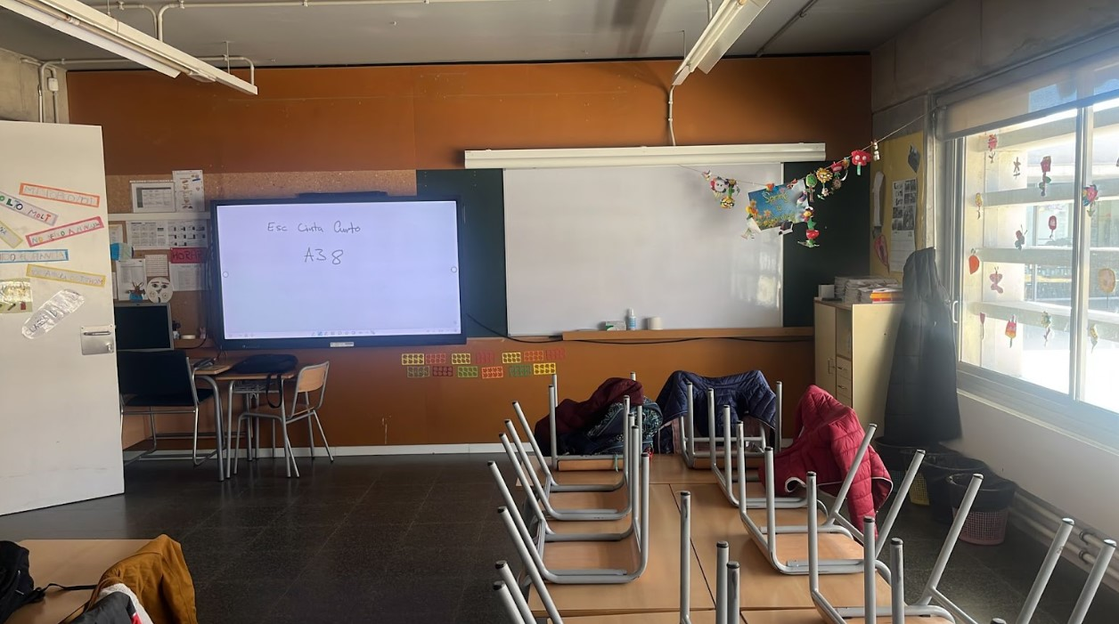

OBSERVACIONS
Resum del material a retirar: Kit de projecció (projector, pantalla enrotllable i caixa de connexions), Altaveus, Pissarra blanca.
La destinació de tots el elements a retirar és CENTRE (SENSE TRASLLAT).

P03497
PETICIÓ
PETICIÓ DESPLEGAMENT |  |  |  | ACTUACIÓ |  |  |  |  |  |  | EXPEDIENT
CODI DE REPLANTEIG |  |  |  |  |  |  |  |  |  |  | PROVEÏDOR

CENTRE
CODI |  |  |  | NOM CENTRE
ADREÇA |  |  |  |  |  |  |  |  |  |  |  | CP
MUNICIPI |  |  |  |  |  |  |  |  |  |  |  | ZONA
TELÈFON |  |  |  | EMAIL
NOM RESPONSABLE

AULA
CODI D'AULA |  | ED01-PL00-P03497 |  |  | EDIFICI | 1 | PLANTA | 0 |  | ÀLIES |  | 37
EDIFICI AMB MÒDULS |  | NO

EQUIPAMENT INSTAL·LAT
DESCRIPCIÓ |  | MARCA I MODEL |  |  |  | NÚMERO DE SÈRIE |  |  |  | CODI SACE
Panel Interactiu |  | NEWLINE LYRA 75” |  |  |  | DFMC1DCMDC0251 |  |  |  | 254600001354

DADES INSTAL·LACIÓ

CONNECTIVITAT |  | XARXA | 2 |  | ACTUALITZACIONS INSTAL·LADES |  |  | 2 |  | PROVA DE CONTINGUTS | DISPOSITIU A PANELL |  | 2
 |  | WIFI | 2 |  | REGISTRE RADIX |  |  | 2 |  |  | PANELL A DISPOSITIU |  | 2

PROVA FUNCIONAMENT |  | TÀCTIL | 2
 |  | BOTONERA | 2

SERVEIS
DESINSTAL·LACIÓ PANELL/PROJECTOR

DESINSTAL·LACIÓ
TIPUS | DESTINACIÓ |  | MARCA |  |  | MODEL |  |  | SACE |  |  | UBICACIÓ
KIT PROJECCIÓ | CENTRE (SENSE TRASLLAT) |  | - |  |  | - |  |  | -
RETIRADA | NO | REINSTAL·LACIÓ CENTRE |  |  |  | NO | PROVA DE FUNCIONAMENT |  |  |  | KO

FOTO INSTAL·LACIÓ
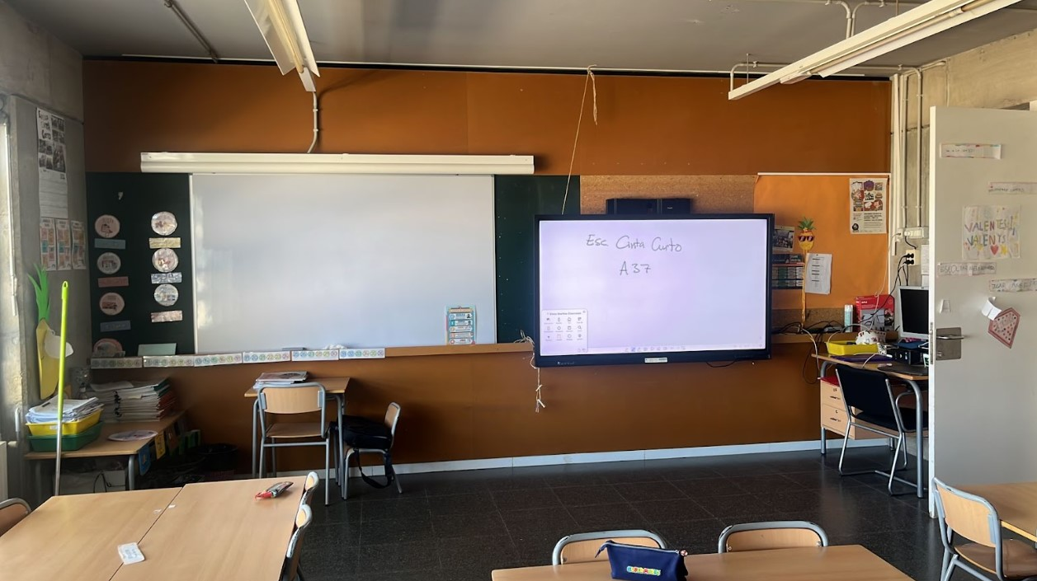

OBSERVACIONS
Resum del material a retirar: Kit de projecció (projector, pantalla enrotllable i caixa de connexions), Altaveus, Pissarra blanca.
La destinació de tots el elements a retirar és CENTRE (SENSE TRASLLAT).&#x0D;

P03498
PETICIÓ
PETICIÓ DESPLEGAMENT |  |  |  | ACTUACIÓ |  |  |  |  |  |  | EXPEDIENT
CODI DE REPLANTEIG |  |  |  |  |  |  |  |  |  |  | PROVEÏDOR

CENTRE
CODI |  |  |  | NOM CENTRE
ADREÇA |  |  |  |  |  |  |  |  |  |  |  | CP
MUNICIPI |  |  |  |  |  |  |  |  |  |  |  | ZONA
TELÈFON |  |  |  | EMAIL
NOM RESPONSABLE

AULA
CODI D'AULA |  | ED01-PL00-P03498 |  |  | EDIFICI | 1 | PLANTA | 0 |  | ÀLIES |  | 40
EDIFICI AMB MÒDULS |  | NO

EQUIPAMENT INSTAL·LAT
DESCRIPCIÓ |  | MARCA I MODEL |  |  |  | NÚMERO DE SÈRIE |  |  |  | CODI SACE
Panel Interactiu |  | NEWLINE LYRA 75” |  |  |  | DFMC1DCMDC0250 |  |  |  | 254600001378

DADES INSTAL·LACIÓ

CONNECTIVITAT |  | XARXA | 2 |  | ACTUALITZACIONS INSTAL·LADES |  |  | 2 |  | PROVA DE CONTINGUTS | DISPOSITIU A PANELL |  | 2
 |  | WIFI | 2 |  | REGISTRE RADIX |  |  | 2 |  |  | PANELL A DISPOSITIU |  | 2

PROVA FUNCIONAMENT |  | TÀCTIL | 2
 |  | BOTONERA | 2

SERVEIS
DESINSTAL·LACIÓ PANELL/PROJECTOR

DESINSTAL·LACIÓ
TIPUS | DESTINACIÓ |  | MARCA |  |  | MODEL |  |  | SACE |  |  | UBICACIÓ
KIT PROJECCIÓ | CENTRE (SENSE TRASLLAT) |  | - |  |  | - |  |  | -
RETIRADA | NO | REINSTAL·LACIÓ CENTRE |  |  |  | NO | PROVA DE FUNCIONAMENT |  |  |  | KO

FOTO INSTAL·LACIÓ
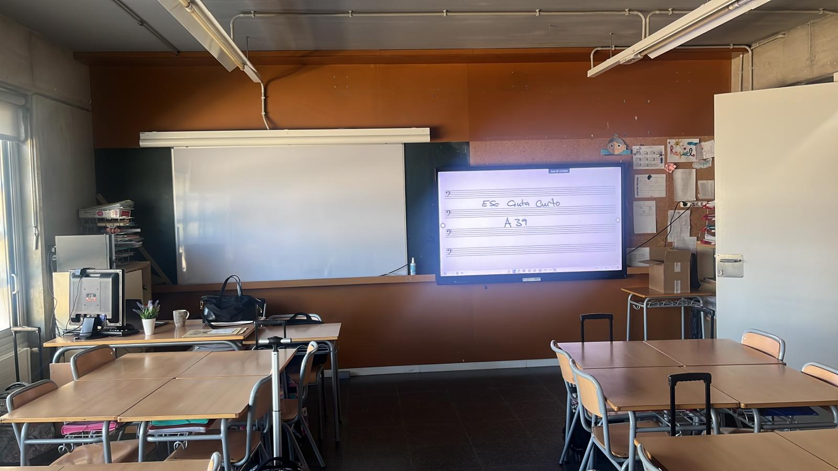

OBSERVACIONS
Resum del material a retirar: Kit de projecció (projector, pantalla enrotllable i caixa de connexions), Altaveus, Pissarra blanca.
La destinació de tots el elements a retirar és CENTRE (SENSE TRASLLAT).

